상품제안서
폴라리스PU A4 버클 메모바인더 | 상품코드: S05637

 |  |  |  |  |  |  | 02-713-8555 | www.synergygift.co.kr
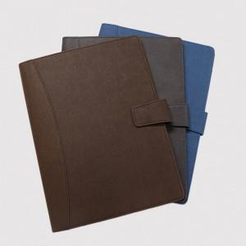 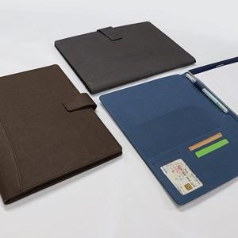

【상세/제작정보】 | ※금형비 별도 상품입니다.

【인쇄/포장옵션】 | 불박 / 포장지포장

【공급단가】 | 수량 | 30~ | 100~ | 300~ | 500~ | 1,000~
*VAT별도 | 단가 | 23,760원 | 20,800원 | 20,000원 | 19,200원 | 18,720원

【상품 URL】 | https://www.synergygift.co.kr:443/src/goods_detail.php?gdno=10611

